FICHA 1
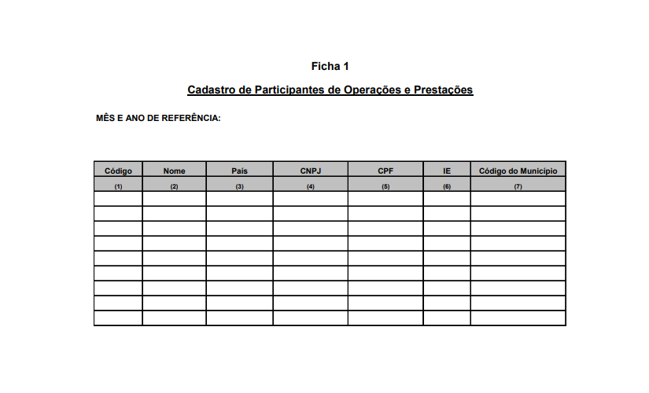
Ficha 1 - Cadastro de Participantes de Operações e Prestações

Nome da Coluna | Número Coluna | Descrição da Coluna

A finalidade desta ficha é identificar fornecedores, clientes, transportadores, destinatários, remetentes etc. com os quais o estabelecimento realiza operações. Para tanto, deverá o contribuinte elaborar uma única ficha para cada período de apuração informado, atualizada conforme as operações/prestações nele realizadas, registrando em cada linha um participante do cadastro.

FICHA 2
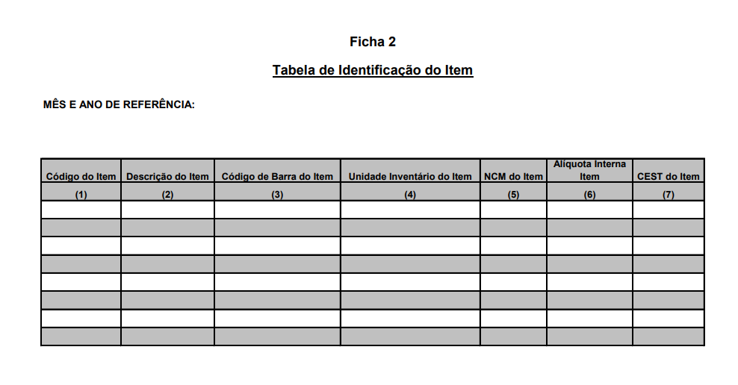
Ficha 2 - Tabela de Identificação do Item

Nome da Coluna | Número Coluna | Descrição da Coluna

Esta ficha deverá conter os códigos de itens e as respectivas descrições atribuídos pelo contribuinte. O código de item é a sequência de números e/ou letras atribuída pelo contribuinte para a identificação da mercadoria que integra o ciclo de aquisição e comercialização do estabelecimento. O código de item não pode ser alterado neste sistema. A alteração da descrição do item é admitida somente para melhor identificá-lo. É vedada a reutilização de código de item. Deverá ser escriturada uma única ficha por período

